Digital KPIs
DIGITAL BENCHMARK 2024
Estimated Target | People 18-45
Geography | Nation Wide
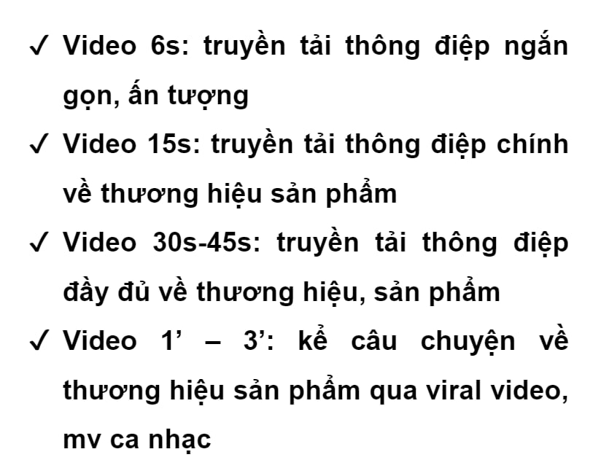
Media Partner | Video Format |  |  | Display Format Standard |  | Display Format King Size |  | Display Format Mobile
 | View Rate 15s | View Rate 30s | CTR | CTR | Arrival Rate | CTR | Arrival Rate | CTR | Arrival Rate
Admicro | 25% | 15% | 0.5% PC - 1 - 2% Mobile | 0.05% - 0.07% | 50% | 0.06% - 0.1% | 50% | 0.6% - 0.8% | 40% - 45%
Adtima | 30-40% | 15-20% | 1 - 2% | 0.1% - 0.5% | 40-50% | 0.3-0.5% | 40-50% | 0.5% - 1% | 40 -45%
Ambient | 30% - 40% | 25%-35% | 1% - 3% | 0.1% - 0.3% | 40%-50% | 0.3-0.5% | 30% - 40% | 0.3% - 3% | 30%-50%
Lava | 30% - 40% | 25% - 30% | 1.5% - 2.5% | 0.05% - 0.1% | 45% - 50% | 0.7% - 1.0% | 25% - 30% | 0.5% - 0.8% | 35% - 40%
Ad Bro
Silver Push | 45% | 35%
Xaxis | 40% | 35% | 2% | 0.08% | 40% | 0.10% | 30% | 0.25% | 40%
 | YouTube |  |  | GDN
 | View Rate 15s | View Rate 30s | CTR | CTR | Arrival Rate
Google | 30% | 25% | 0.3% | 0.2% | 70%

 | Video Format |  |  | Display Format |  | Search
Coc Coc | View Rate 15s | View Rate 30s | CTR | CTR | Arrival Rate | CTR | Arrival Rate
 | 35% | 25% | 0.40% | 0.40% | 65% | 1% | 70%
 | Video Format |  |  | Carousel - News Feed Ad |  | Engagement
 | View Rate 2s | View Rate 15s | CTR | CTR | Arrival Rate | Engagement Rate
Facebook | 5% | 3% | 0.05%-0.9% | 0.90% |  | 0.5%-2.5%

KPIs trên Paid Media
